U42
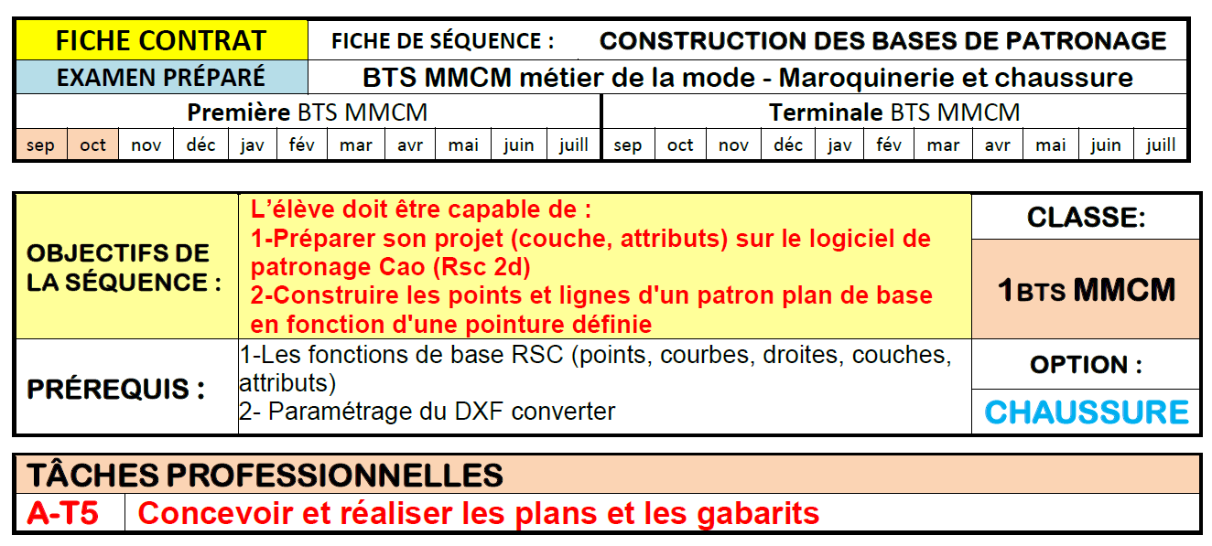

 |  | Nom Prénom :
 |  | Date de l'évaluation :
 |  | Devoir /TP

 | BTS MMCM ÉVALUATION DE L'UNITÉ U.42 conception des modèles en 2D et 3D

Selec comp | Compétences évaluées |  | Indicateurs de performance évaluation | O/N | 0 | 1 | 2 | 3
o | C1.31 | Préconcevoir les modèles
o | C1.311 | Analyser les formes géométriques et les contraintes techniques du produit. En déduire les conditions nécessaires de construction (aisance, spécificités géométriques et dimensionnelles) et les tolérances nécessaires associées. | Les conditions fonctionnelles sont identifiées. Les spécifications fonctionnelles dimensionnelles, géométriques, sont cohérentes et reportées sur les dessins de définition
o |  |  | Les attributs sont correctetement paramétrés | 2 |  |  |  |  | 0 | 0%
o |  |  | Les couches et les groupes sont nommées et organisées et adaptées à la compléxité du projet | 2 |  |  |  |  | 0 | 0%
o |  |  | La mise en œuvre des héritages est bien maîtrisée | 2 |  |  |  |  | 0 | 0%
o |  |  | Les points de référence pour la contsruction sont bien positionnés | 2 |  |  |  |  | 0 | 0%
o | C1.312 | Intégrer les données du styliste pour préconcevoir les lignes caractéristiques du modèle | Les représentations du modèle sont géométriquement et dimensionnellement conformes aux cahier des charges et dessins du styliste
o |  |  | Les lignes de construction des hauteurs de quartier (malléoles) sont bien positionnées | 2 |  |  |  |  | 0 | 0%
o |  |  | Les repères respectent la pointure du relevé de forme | 2 |  |  |  |  | 0 | 0%
o |  |  | Le choix des repères de construction sont adaptés au type de modèle | 2 |  |  |  |  | 0 | 0%
o |  |  | Les axes sont définis correctement, ils prennent en compte les suppléments éventuels en fonction des contraintes technologiques | 2 |  |  |  |  | 0 | 0%
o |  |  |  | 16 |  |  |  |  | 0
o |  |  | Note brute de la partie obtenue par calcul automatique |  | 0.00 |  | /20
o |  |  | Note sur 20 |  | 0.00 |  | /20
o |  |  | coefficient : |  | 4.00
o |  |  | Points obtenus à l'épreuve : |  | 0.00 |  | /80

